Einschlagwinkel
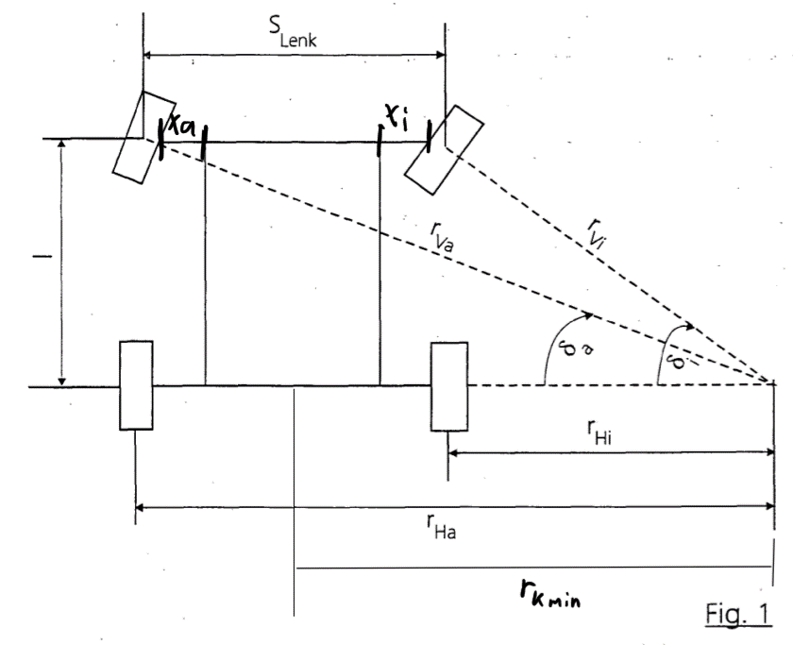
Eingaben in mm
gesLänge der Fahrzeuges: | 500.00 | mm
Breite des Fahrzeuges: | 358.00 | mm
Front Chassi zu aussenkante Rad: | 50.00 | mm
Ende Chassi zu aussenkante Rad: | 50.00 | mm
Raddurchmesser: | 128.00 | mm
Radbreite: | 57.00 | mm

Achsabstand L : | 300.00 | mm

Minimaler Kurvenradius rk min: | 400.00 | mm

Resultierende Werte:
S Lenk: | 301.00 | mm
r Hi: | 249.50 | mm
r Ha: | 550.50 | mm
r Vi : | 390.19 | mm
r Va: | 626.94 | mm

δi: | 50.25 | °
δa: | 28.59 | °

Min xi: | 49.21 | mm
Min xa: | 30.63 | mm

Echtes x: | 100.00 | mm

Lenkwinkelausrichtung
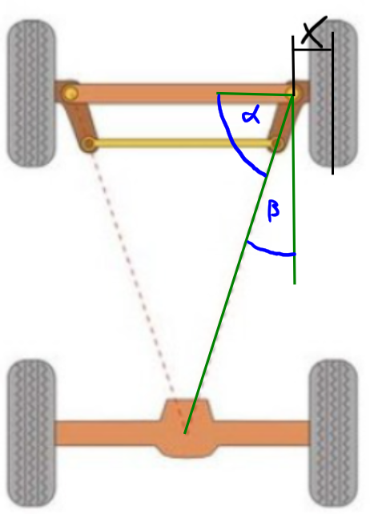
Delta Fah. Breite zu Lenkstange | 71.50 | mm

Alpha Winkel: | 70.29 | °
Beta Winkel: | 19.71 | °

Zahnstangenlänge
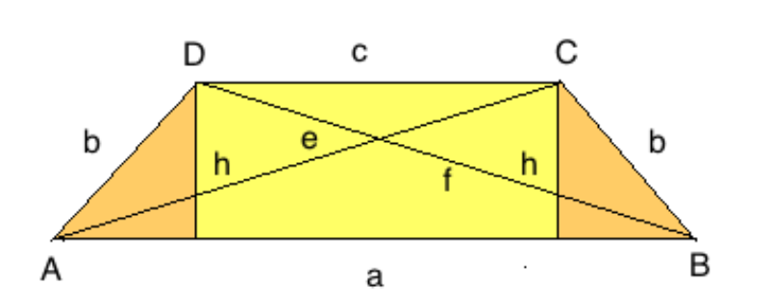
Eingaben in mm
Höhe | h | 70.00 | mm
Läng zwisch Lenkköpfen Radauf. | a | 215.00 | mm

Gegeben
Winkel Alpha | α | 71.00 | °

Zwischenresultat
delta AD in x-Richtung | AD | 24.10 | mm

Ergennisse
Zahnstangenlänge | c | 166.79 | mm
Lenkstangenlänge | d | 74.03 | mm

